EN A0001
University | Ecole Centrale de Lyon |  | Back to BOM |  |  |  |  |  | Car # | 81 |  | Asm Cost | $1,626.56
System | Engine & Drivetrain |  |  |  |  |  |  |  |  |  |  | Qty | 1
Assembly | Engine |  |  |  |  |  |  |  | FileLink1
P/N Base | EN A0001 |  |  |  |  |  |  |  | FileLink2 |  |  | Extended Cost | $1,626.56
Suffix | AA |  |  |  |  |  |  |  | FileLink3
Details | Honda CBR 600 RR type PC40

ItemOrder | Part | Part Cost | Quantity | Sub Total
10 | Flat sump | $38.78 | 1 | $38.78
20 | Rear tab | $1.42 | 2 | $2.83
30 | Rear tube | $1.95 | 1 | $1.95
 |  |  | Sub Total | $43.56

ItemOrder | Material | Use | UnitCost | Size1 | Unit1 | Size2 | Unit2 | Area Name | Area | Length | Density | Quantity | Sub Total
10 | Engine and Transmission, Ultra High Performance (>10 HP/100 cc) | Honda CBR 600 RR - type PC40 | $2.50 | 599 | cc |  |  |  |  |  |  | 1 | 1,497.50
20 | Fluid, oil | Engine Oil | $0.75 | 3.5 | L |  |  |  |  |  |  | 3.5 | $2.63
30 | Paint | Paint of the rear tabs | $10.00 | 0.003 | m^2 |  |  |  |  |  |  | 0.003 | $0.03
40 | Rubber | Sealing between oil sump and engine | $3.30 | 0.019 | kg |  |  |  | 0.017 | 0.001 | 1,100 | 1 | $0.06
 |  |  |  |  |  |  |  |  |  |  |  | Sub Total | $1,500.21
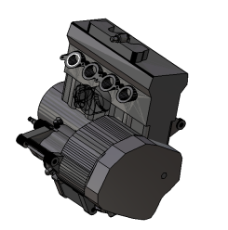
ItemOrder | Process | Use | UnitCost | Unit | Quantity | Multiplier | Mult. Val. | Sub Total
10 | Weld | Weld rear tabs to the frame | $0.15 | cm | 5.96 |  | 1 | $0.89
20 | Aerosol apply | Paint of the rear tabs | $5.25 | m^2 | 0.003 |  | 1 | $0.01
 | Cut (scissors, knife) | Sump seal rubber | $0.06 | cm | 166 |  | 1 | $9.96
30 | Assemble, >20 kg, Interference | Assemble engine in frame | $5.63 | Unit | 1 |  | 1 | $5.63
40 | Assemble, 1kg, Line-on-Line | Positioning of the rear tube | $0.13 | Unit | 1 |  | 1 | $0.13
50 | Ratchet <= 25,4mm | Tighten M12 rear bolts | $0.75 | Unit | 2 |  | 1 | $1.50
60 | Ratchet <= 25,4mm | Tighten M12 front bolts | $0.75 | Unit | 2 |  | 1 | $1.50
70 | Reaction tool, <=25,4mm | Tighten M12 front bolts | $0.25 | Unit | 2 |  | 1 | $0.50
80 | Assemble, 1 kg, Line-on-Line | Assemble Flat sump + rubber sealing | $0.13 | unit | 2 |  | 1 | $0.25
90 | Ratchet <= 6.35 mm | Tighten flat sump blots | $0.50 | unit | 12 |  | 1 | $6.00
100 | Engine first start, includes fuel |  | $50.00 | unit | 1 |  | 1 | $50.00
 |  |  |  |  |  |  | Sub Total | $76.38

ItemOrder | Fastener | Use | UnitCost | Size1 | Unit1 | Size2 | Unit2 | Quantity | Sub Total
10 | Bolt, Grade 8.8 (SAE 5) | Bolt engine to the rear tab | $1.05 | 12 | mm | 80 | mm | 2 | $2.10
20 | Washer, Grade 8.8 (SAE 5) | Bolt engine to the rear tab | $0.01 |  | unit |  |  | 2 | $0.02
20 | Bolt, Grade 8.8 (SAE 5) | Bolt engine to the front tubes | $1.40 | 12 | mm | 100 | mm | 2 | $2.80
30 | Nut, Grade 8.8 (SAE 5) | Bolt engine to the front tubes | $0.10 | 12 | mm |  |  | 2 | $0.20
40 | Washer, Grade 8.8 (SAE 5) | Bolt engine to the frame | $0.01 |  | unit |  |  | 6 | $0.06
50 | Bolt, Grade 8.8 (SAE 5) | Bolt the flat sump | $0.04 | 6 | mm | 15 | mm | 12 | $0.44
40 | Washer, Grade 8.8 (SAE 5) | Washer for the flat sump | $0.01 |  | unit |  |  | 12 | $0.12
 |  |  |  |  |  |  |  | Sub Total | $5.74

ItemOrder | Tooling | Use | UnitCost | Unit | Quantity | PVF | FractionIncluded | Sub Total
10 | Welds - Welding Fixture | Rear tabs welding | $500.00 | point | 4 | 3000 | 1 | $0.67
 |  |  |  |  |  |  | Sub Total | $0.67

EN 01001
University | Ecole Centrale de Lyon |  |  |  | Back to BOM |  |  |  | Car # | 81 |  | Part Cost | $38.78
System | Engine & Drivetrain |  | FileLink1 |  |  |  |  |  |  |  |  | Qty | 1
Assembly | Engine |  | FileLink2 |  |  |  |  |  | FileLink1
Part | Flat Sump |  | FileLink3 |  |  |  |  |  | FileLink2 |  |  | Extended Cost | $38.78
P/N Base | EN 01001 |  |  |  |  |  |  |  | FileLink3
Suffix | AA
Details | Flat Sump, custom made

ItemOrder | Material | Use | UnitCost | Size1 | Unit1 | Size2 | Unit2 | Area Name | Area | Length | Density | Quantity | Sub Total
10 | Aluminum, Normal | Folded base - 5754 | $4.20 | 233 | mm | 276 | mm | Rectangular area, 233x276 mm | 6.43E-02 | 0.0025 | 2712 | 1 | $1.83
20 | Aluminum, Normal | Upper plate - 5754 | $4.20 | 250 | mm | 200 | mm | Rectangular area, 250x200 mm | 5.00E-02 | 0.015 | 2712 | 1 | $8.54
30 | Aluminum, Normal | Transversal wall - 5754 | $4.20 | 168 | mm | 42 | mm | Rectangular area, 168x42 mm | 7.06E-03 | 0.0025 | 2712 | 1 | $0.20
40 | Aluminum, Normal | Upper rectangular plate - 5754 | $4.20 | 50 | mm | 30 | mm | Rectangular area, 60x30 mm | 1.50E-03 | 0.0025 | 2712 | 1 | $0.04
50 | Fitting, Weld-in, Male, Aluminum | For Dash6 connection | $1.85 | 8 | mm |  |  |  |  |  |  | 1 | $1.85
 |  |  |  |  |  |  |  |  |  |  |  | Sub Total | $10.57

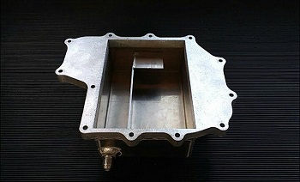
ItemOrder | Process | Use | UnitCost | Unit | Quantity | Multiplier | Mult. Val. | Sub Total
10 | Machining Setup, installation and remove | Laser cut, upper plate | $1.30 | Unit | 1 |  |  | $1.30
20 | Laser cut | Upper plate | $0.01 | cm | 166 |  |  | $1.66
30 | Machining Setup, installation and remove | Laser cut folded base-wall | $1.30 | Unit | 1 |  |  | $1.30
40 | Laser cut | Laser cut folded base-wall | $0.01 | cm | 155 |  |  | $1.55
50 | Machining Setup, installation and remove | Laser cut transversal wall | $1.30 | Unit | 1 |  |  | $1.30
60 | Laser cut | Laser cut transversal wall | $0.01 | cm | 42 |  |  | $0.42
70 | Machining Setup, installation and remove | Laser cut upper rectangular plate | $1.30 | Unit | 1 |  |  | $1.30
80 | Laser cut | Laser cut upper rectangular plate | $0.01 | cm | 16 |  |  | $0.16
90 | Sheet metal bends | Fold base | $0.25 | Unit | 4 |  |  | $1.00
100 | Machining Setup, installation and remove | Install upper rectangular plate in drill | $1.30 | Unit | 1 |  |  | $1.30
110 | Drilled holes < 25.4 mm dia. | Drain valve hole - upper rectangular plate | $0.35 | Unit | 1 |  |  | $0.35
120 | Weld | Weld the 4 plates together + Dash 6 connection | $0.15 | cm | 96 |  |  | $14.40
 |  |  |  |  |  |  | Sub Total | $26.04

ItemOrder | Tooling | Use | UnitCost | Unit | Quantity | PVF | FracIncld | Sub Total
10 | Welds- Welding Fixture | Mounts Welding | $500.00 | point | 13 | 3000 | 1 | $2.17
 |  |  |  |  |  |  | Sub Total | $2.17

EN 01002 Drawing
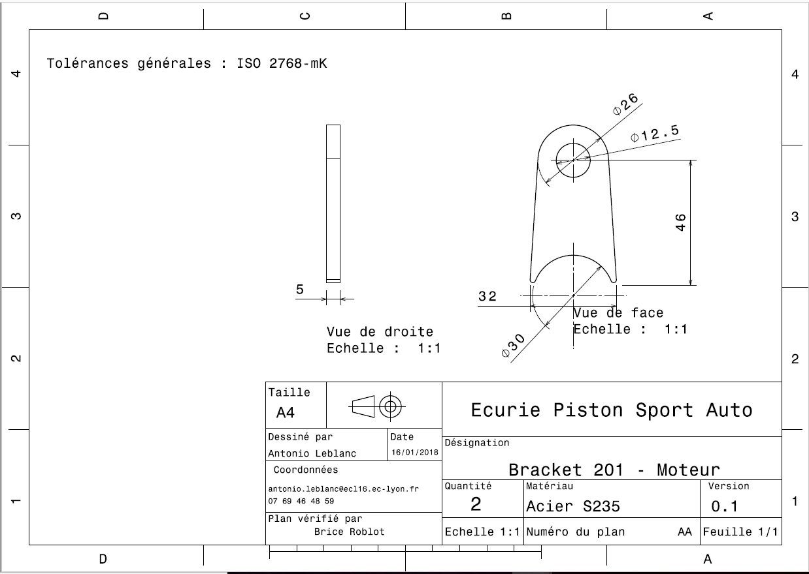
EN 01002

EN 01003
University | Ecole Centrale de Lyon |  |  |  | Back to BOM |  |  |  | Car # | 81 |  | Part Cost | $1.95
System | Engine & Drivetrain | Drawing : | FileLink1 |  |  |  |  |  |  |  |  | Qty | 2
Assembly | Engine |  | FileLink2 |  |  |  |  |  | FileLink1
Part | Rear tube |  | FileLink3 |  |  |  |  |  | FileLink2 |  |  | Extended Cost | $3.89
P/N Base | EN 01003 |  |  |  |  |  |  |  | FileLink3
Suffix | AA
Details | To attach the engine to the frame

ItemOrder | Material | Use | UnitCost | Size1 | Unit1 | Size2 | Unit2 | Area Name | Area | Length | Density | Quantity | Sub Total
10 | Steel, Alloy |  | $2.25 | 0.063 | kg |  |  | Round area, 20mm diam. | 2.01E-04 | 0.040 | 7850 | 1 | $0.14
 |  |  |  |  |  |  |  |  |  |  |  | Sub Total | $0.14
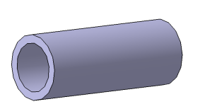
ItemOrder | Process | Use | UnitCost | Unit | Quantity | Multiplier | Mult. Val. | Sub Total
10 | Machining Setup, installation and remove |  | $1.30 | Unit | 1 |  | 1 | $1.30
20 | Machining | To 13mm diam. | $0.04 | cm^3 | 4.2 | Material - Steel | 3 | $0.50
 |  |  |  |  |  |  | Sub Total | $1.80

EN 01003 Drawing
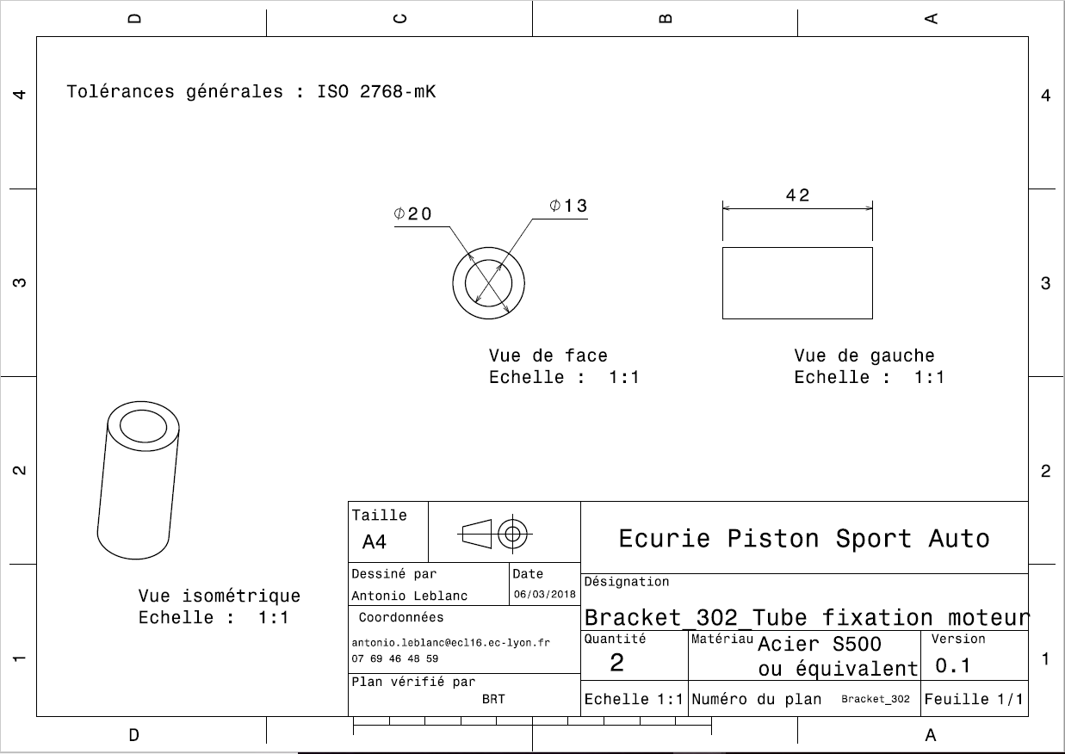
EN 01003

